Schriftlicher Ausdruck
SCHREIBEN | 60 Minuten

Sie müssen Teil 1 UND Teil 2 lösen

Teil 1

Sie arbeiten im Klinikum Mahlstetten. Sie entlassen einen Patienten und schreiben einen Arztbrief an den/die weiter behandelnden Kollegen. Vervollständigen Sie die Patienteninformationen in einem Arztbrief. Schreiben Sie auf den Antwortbogen die fehlenden Passagen Einleitung, Therapie und Epikrise.
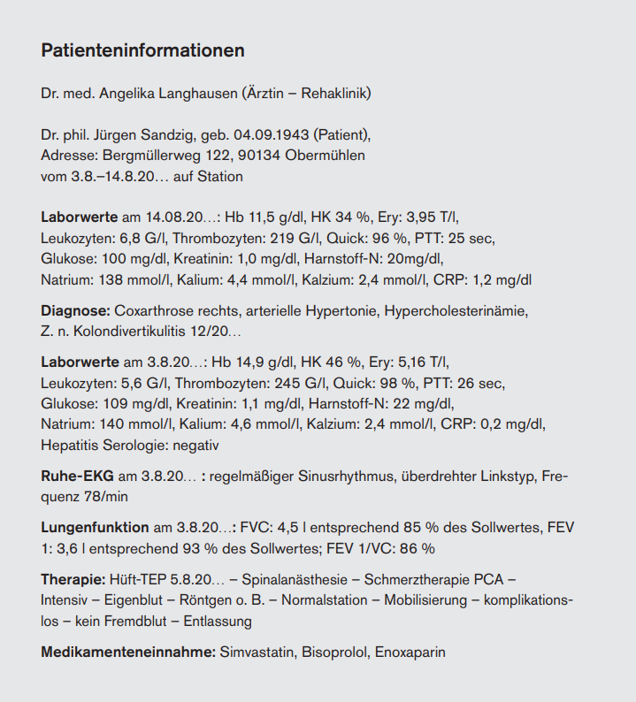
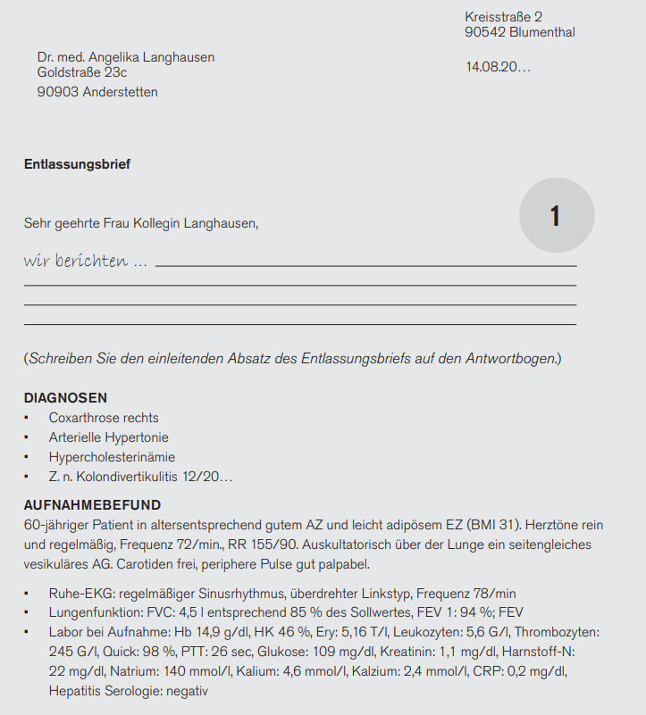
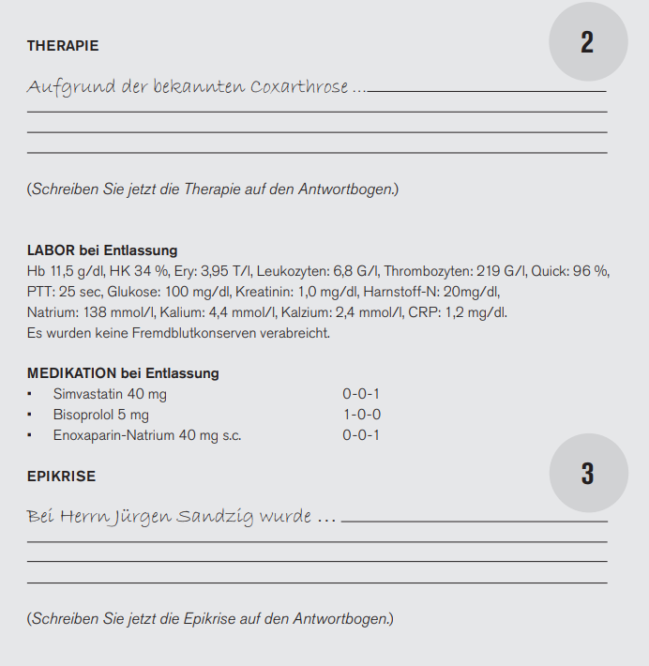

Aufgrund der bekannten Coxarthrose

Wir berichten,

Bei Herrn Jürgen Sandzig wurde

Teil 2

Sie haben Dienstwechsel am Sonntag. Aus organisatorischen Gründen möchten Sie Ihrer Kollegin einige wichtige Informationen schon vorab mailen. Sie arbeiten seit mehreren Monaten zusammen und sind per Du. Schreiben Sie eine Mail an Ihre Kollegin Annette. Sie haben sich schon Notizen aufgeschrieben. Verwenden Sie diese Notizen. Sie haben die Möglichkeit, eine weitere freie Information hinzuzufügen.

Liebe Annette
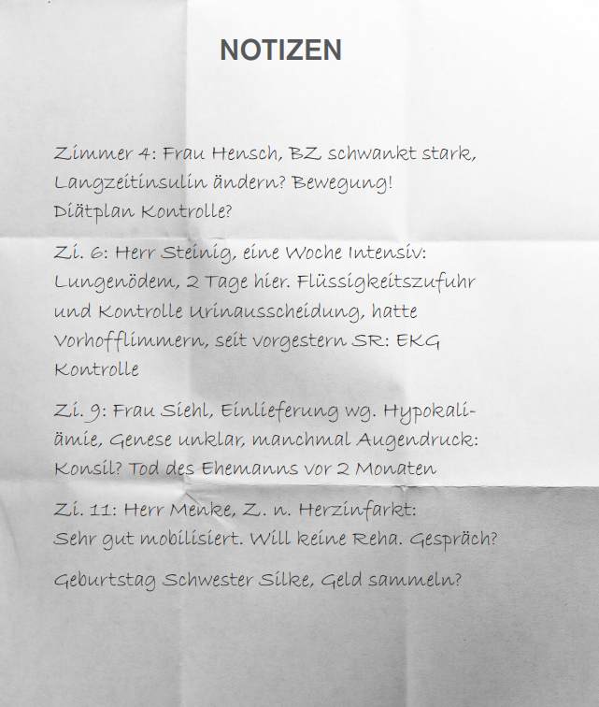

 |  | 20

Auswertung
Bewertung
 | Aufgaben | Punkte
Leseverstehen |  | erreicht | möglich
Teil 1 | 26 - 31 | 0 | 6 | 0%
Teil 2 | 32 - 42 | 0 | 11 | 0%
Teil 3 | 43 - 50 | 0 | 8 | 0%
Total |  | 0 | 25 | 0%

Sprachbausteine
Teil 1 | 51 -60 | 0 | 10 | 0%
Teil 2 | 61 - 70 | 0 | 10 | 0%
Total |  | 0 | 20 | 0%

Hörverstehen
Teil 1 | 1 - 6 | 0 | 6 | 0%
Teil 2 | 7 - 14 | 0 | 8 | 0%
Teil 3 | 15 - 19 | 0 | 5 | 0%
Teil 4 | 20 - 25 | 0 | 6 | 0%
Total |  | 0 | 25 | 0%

TOTAL |  | 0 | 70 | 0%

HÖRVERSTEHN + LESEVERSTEHEN + SPRACHBAUSTEINE
Level C 1 wurde erreicht. | mindestens | 50 | Punkte
Level B 2 wurde erreicht. | mindestens | 32 | Punkte
Level B 2 wurde nicht erreicht. | weniger als | 32 | Punkte

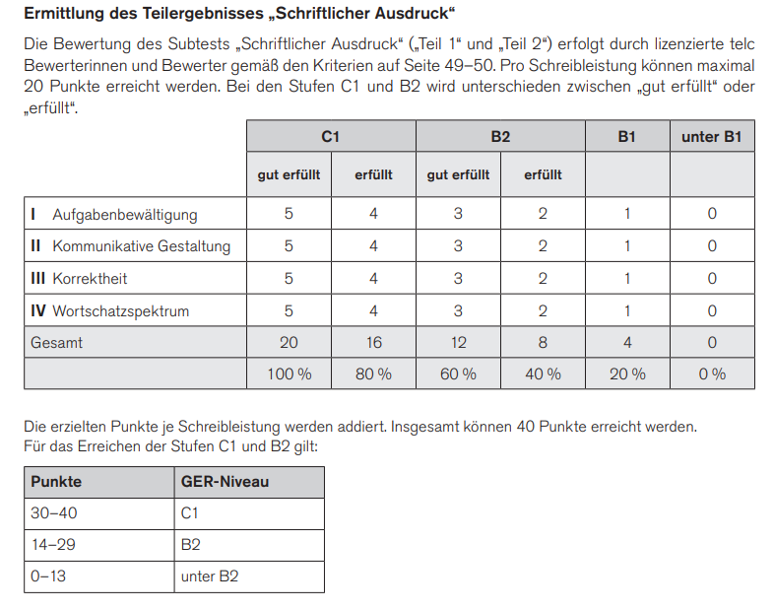
Schriftlicher Ausdruck | Teil 1 | Teil 2 | max. je Teil
 |  | erreicht | möglich
I Aufgabenbewältigung |  |  | 5
II Kommunikative Gestaltung |  |  | 5
III Korrektheit |  |  | 5
IV Wortschatzspektrum |  |  | 5
Total je Teil | 0 | 0 | 20
TOTAL SCHRIFTLICHER AUSDRUCK | 0 |  | 40

Level C 1 wurde erreicht mit | mindestens | 30 | Punkten
Level B 2 wurde erreicht mit | mindestens | 14 | Punkten
Level B 2 wurde nicht erreicht mit | weniger als | 14 | Punkten

